Hoja1
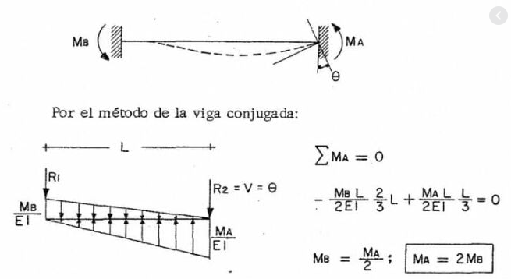
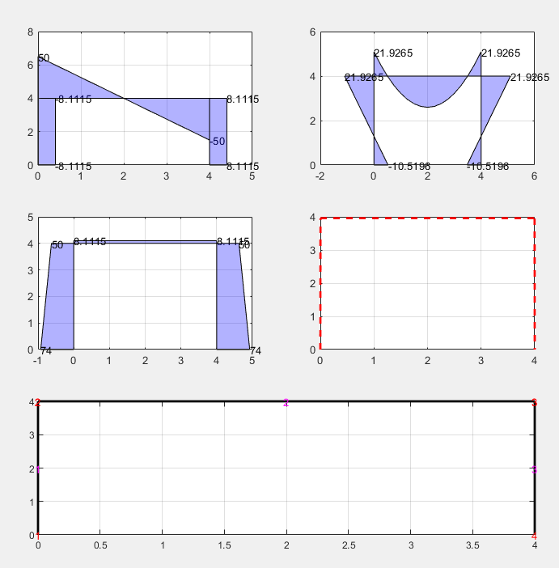
w | 25 |  | Derecho |  |  | izquierdo
L | 4 |  | parabola |  |  | parabola |  |  |  |  | 0.28255379138 | 0.28255379138 | #DIV/0! | 0.28255379138 | 0.28255379138
la | 0 |  | A | 10.67 |  | A | 11 |  |  |  | 0.28255379138 | 0.29867325358 | #DIV/0! | 0.28255379138 | 0.254
lb | 0 |  | Ax | 32 |  | Ax | 32 |  |  |  | #DIV/0! | #DIV/0! | 0.63962726401 | #DIV/0! | #DIV/0!
I | 0.0021 |  |  |  |  |  |  |  |  |  | 0.28255379138 | 0.28255379138 | #DIV/0! | 0.28255379138 | 0.28255379138
A | 0.16 |  | Triangulo |  |  | Triangulo |  |  |  |  | 2.83E-01 | 0.25445987155 | #DIV/0! | 0.28255379138 | 0.299
E | 24855578 |  | A | 8.0000 |  | A | 8
G | 9942231.2 |  | Ax | 21.3 |  | Ax | 21.3
ks | 0.83333333333
 |  |  | rectangulo |  |  | rectangulo |  |  |  | 1554379 | 0 | 0 | -1554379 | 0 | 0
 |  |  | A | 4 |  | A | 4 |  |  | 0 | 34162 | -68324 | 0 | 34162 | 68324
 |  |  | Ax | 8 |  | Ax | 8 |  |  | 0 | -68324 | 173658 | 0 | -68324 | -99640
 |  |  |  |  |  |  |  |  |  | -1554379 | 0 | 0 | 1554379 | 0 | 0
 |  |  | Rb | Mb | Ra | Ma |  |  |  | 0 | 34162 | -68324 | 0 | 34162 | 68324
 |  | Ax | 0 | 0 | 0.00040534160984 | 0.00015087156694 | 0.015238 | 50.000 |  | 0 | -68324 | 99640 | 0 | -68324 | -173658
 |  | A | 0 | 0 | 0.00015087156694 | 7.5435783469E-05 | 0.0050290522313 | -33.333 | 33.333333333
 |  | ΣF | 1 | 0 | 1 | 0 | 100 | 50.000
 |  | ΣM | 0 | 1 | 4 | -1 | 200 | -33.333
 |  |  |  |  |  |  |  |  |  | 994223.12 | 0 | 0 | 994223.12 | 0 | 0
 |  |  | Rb | Mb | Ra | Ma |  |  |  | 0 | 9652.652 | -19305.303 | 0 | 9652.652 | 19305.303
 |  | Ax | 0.00040534160984 | 0.00015087156694 | 0 | 0 | 1 | 9652.652 | 12EI/L3 | 0 | -19305.303 | 51866.915 | 0 | -19305.303 | -25354.298
 |  | A | 0.00015087156694 | 7.5435783469E-05 | 0 | 0 | 0 | -19305.303 | 6EI/L2 | 994223.12 | 0 | 0 | 994223.12 | 0 | 0
 |  | ΣF | 1 | 0 | -1 | 0 | 0 | 9652.652 | 12EI/L3 | 0 | 9652.652 | -19305.303 | 0 | 9652.652 | 19305.303
 |  | ΣM | 0 | 1 | 4 | 1 | 0 | -19305.303 | 6EI/L2 | 0 | -19305.303 | 25354.298 | 0 | -19305.303 | -51867
 |  |  |  |  |  |  |  |  |  | 0
 |  |  | Rb | Mb | Ra | Ma
 |  | Ax | 0.00040534160984 | 0.00015087156694 | 0 | 0 | 0 | -19305.303 | 6EI/L2 | 994223.12 | 0 | 0 | -994223.12 | 0 | 0
 |  | A | 0.00015087156694 | 7.5435783469E-05 | 0 | 0 | 1 | 51866.915 | 4EI/l | 0 | 9653 | 19305 | 0 | -9653 | 19305
 |  | ΣF | 1 | 0 | -1 | 0 | 0 | -19305.303 | 6EI/L2 | 0 | 19305 | 51867 | 0 | -19305 | -25354
 |  | ΣM | 0 | 1 | 4 | 1 | 0 | 25354.298 | 2EI/L | -994223.12 | 0 | 0 | 994223.12 | 0 | 0
 |  |  |  |  |  |  |  |  |  | 0 | -9653 | -19305 | 0 | 9653 | -19305
 |  |  | Rb | Mb | Ra | Ma |  |  |  | 0 | 19305 | -25354 | 0 | -19305 | 51867
 |  | ΣF | -1 | 0 | 1 | 0 | 0 | 9652.652 | 12EI/L3
 |  | ΣM | 0 | 1 | 4 | 1 | 0 | -19305.303 | 6EI/L2
 |  | Ax | 0 | 0 | 0.00040534160984 | 0.00015087156694 | 1 | 9652.652 | 12EI/L3
 |  | A | 0 | 0 | 0.00015087156694 | 7.5435783469E-05 | 0 | -19305.303 | 6EI/L2
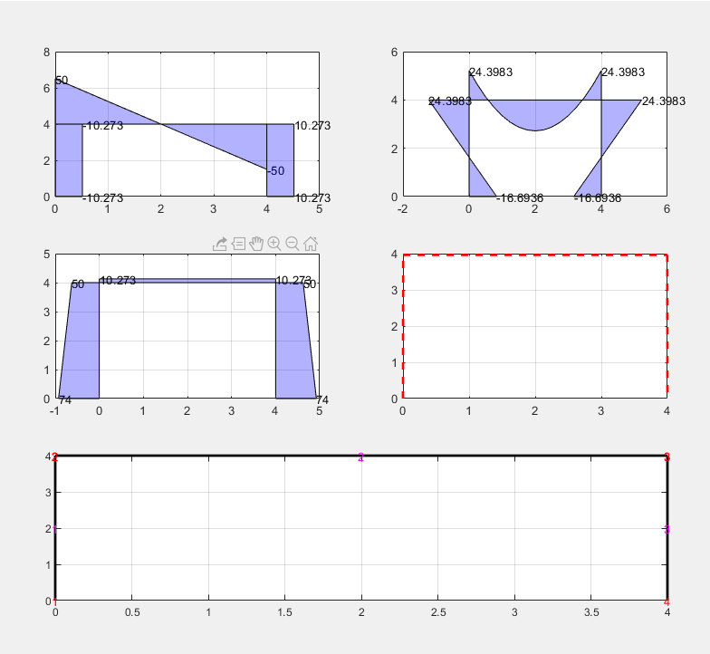
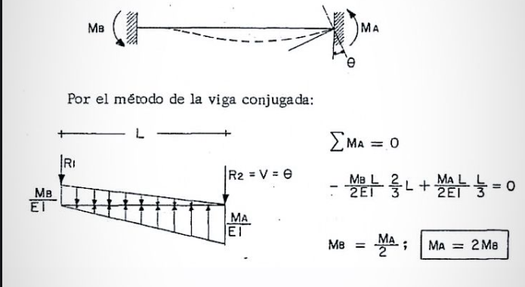
 |  |  | Rb | Mb | Ra | Ma
 |  | ΣF | -1 | 0 | 1 | 0 | 0 | 19305.303 | 6EI/L2
 |  | ΣM | 0 | 1 | 4 | 1 | 0 | -25354.298 | 2EI/L
 |  | Ax | 0 | 0 | 0.00040534160984 | 0.00015087156694 | 0 | 19305.303 | 6EI/L2
 |  | A | 0 | 0 | 0.00015087156694 | 7.5435783469E-05 | -1 | -51866.915 | 4EI/l

 |  |  |  |  |  |  |  |  |  |  |  |  |  | AE/L | 1582362.0875 | #DIV/0!
 |  | 49.348227248 |  |  |  |  |  |  |  |  |  |  |  |  | 0.00E+00
 |  | 34.560898358 |  |  |  |  |  |  |  |  |  |  |  | 6EI/L2 | -59464.284028 | #DIV/0!
 |  | 17.005067431 |  |  |  |  |  |  |  |  |  |  |  |  | -52468.485907 | #DIV/0!
 |  | 80.651772752 |  |  |  |  |  |  |  |  |  |  |  |  | 0.00E+00
 |  | 45.439101642 |  |  |  |  |  |  |  |  |  |  |  |  | 0.00E+00
 |  | -38.761473998 |  |  |  |  |  |  |  |  |  |  |  |  | -1554378.895 | #DIV/0! | 1548199.914
 |  |  |  |  |  |  |  |  |  |  |  |  |  | AE/L | 1588541.0685 | #DIV/0!
 |  |  |  |  |  |  |  |  |  |  |  |  |  | 6EI/L2 | -68324.347033 | #DIV/0!
 |  |  |  |  |  |  |  |  |  |  |  |  |  |  | 0.00E+00
 |  |  |  |  |  |  |  |  |  |  |  |  |  | 6EI/L2 | -68324.347033 | #DIV/0!
 |  |  |  |  |  |  |  |  |  |  |  |  |  | 12EI/L3 | -34162.173516 | #DIV/0!
 |  |  |  |  |  |  |  |  |  |  |  |  |  |  | 0.00E+00
 |  |  |  |  |  |  |  |  |  |  |  |  |  | 4EI/l | 334561.07216 | #DIV/0! | 167280.53608
 |  |  |  |  |  |  |  |  |  |  |  |  |  | 2EI/L | 76953.779331 | #DIV/0!
 |  |  |  |  |  |  |  |  |  |  |  |  |  |  | 99639.672756 | #DIV/0!
 |  |  |  |  |  |  |  |  |  |  |  |  |  |  | 68324.347033 | #DIV/0!
 |  |  |  |  |  |  |  |  |  |  |  |  |  |  | 0.00E+00
 |  |  |  |  |  |  |  |  |  |  |  |  |  | 4EI/l | 132920.1643 | #DIV/0!
 |  |  |  |  |  |  |  |  |  |  |  |  |  |  | 132920.1643 | #DIV/0!
 |  |  |  |  |  |  |  |  |  |  |  |  |  |  | 52468.485907 | #DIV/0!
 |  |  |  |  |  |  |  |  |  |  |  |  |  |  | 76953.779331 | #DIV/0!
 |  |  |  |  |  |  |  |  |  |  |  |  |  |  | 0.00E+00
 |  |  |  |  |  |  |  |  |  |  |  |  |  |  | -52468.485907 | #DIV/0!
 |  |  |  |  |  |  |  |  |  |  |  |  |  |  | 27983.192484 | #DIV/0!
 |  |  |  |  |  |  |  |  |  |  |  |  |  |  | 59464.284028 | #DIV/0!
 |  |  |  |  |  |  |  |  |  |  |  |  |  |  | 0.00E+00
 |  |  |  |  |  |  |  |  |  |  |  |  |  |  | -27983.192484 | #DIV/0!
 |  |  |  |  |  |  |  |  |  |  |  |  |  |  | 334561.07216 | #DIV/0!
 |  |  |  |  |  |  |  |  |  |  |  |  |  |  | 68324.347033 | #DIV/0!
 |  |  |  |  |  |  |  |  |  |  |  |  |  |  | -59464.284028 | #DIV/0!
 |  |  |  |  |  |  |  |  |  |  |  |  |  |  | 1588541.0685 | #DIV/0!
 |  |  |  |  |  |  |  |  |  |  |  |  |  |  | 0.00E+00
 |  |  |  |  |  |  |  |  |  |  |  |  |  |  | 1582362.0875 | #DIV/0!

Hoja2
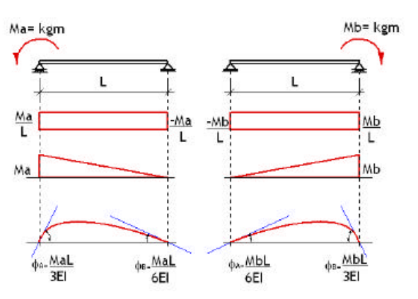

24870062.324

Hoja3
X | Y | Pu | Vu
0 | 0 | 0.804 | 0.595
0.1 | 0.132 | 0.790 | 0.613
0.2 | 0.258 | 0.776 | 0.631
0.3 | 0.378 | 0.760 | 0.650
0.4 | 0.492 | 0.743 | 0.669
0.5 | 0.6 | 0.724 | 0.690
0.6 | 0.702 | 0.704 | 0.711
0.7 | 0.798 | 0.681 | 0.732
0.8 | 0.888 | 0.656 | 0.754
0.9 | 0.972 | 0.629 | 0.777
1 | 1.05 | 0.600 | 0.800
1.1 | 1.122 | 0.568 | 0.823
1.2 | 1.188 | 0.533 | 0.846
1.3 | 1.248 | 0.495 | 0.869
1.4 | 1.302 | 0.454 | 0.891
1.5 | 1.35 | 0.410 | 0.912
1.6 | 1.392 | 0.363 | 0.932
1.7 | 1.428 | 0.313 | 0.950
1.8 | 1.458 | 0.261 | 0.965
1.9 | 1.482 | 0.206 | 0.979
2 | 1.5 | 0.148 | 0.989
2.1 | 1.512 | 0.090 | 0.996
2.2 | 1.518 | 0.030 | 1.000
2.3 | 1.518 | -0.030 | 1.000
2.4 | 1.512 | -0.090 | 0.996
2.5 | 1.5 | -0.148 | 0.989
2.6 | 1.482 | -0.206 | 0.979
2.7 | 1.458 | -0.261 | 0.965
2.8 | 1.428 | -0.313 | 0.950
2.9 | 1.392 | -0.363 | 0.932
3 | 1.35 | -0.410 | 0.912
3.1 | 1.302 | -0.454 | 0.891
3.2 | 1.248 | -0.495 | 0.869
3.3 | 1.188 | -0.533 | 0.846
3.4 | 1.122 | -0.568 | 0.823
3.5 | 1.05 | -0.600 | 0.800
3.6 | 0.972 | -0.629 | 0.777
3.7 | 0.888 | -0.656 | 0.754
3.8 | 0.798 | -0.681 | 0.732
3.9 | 0.702 | -0.704 | 0.711
4 | 0.6 | -0.724 | 0.690

